画面
機能設計書 |  |  | システム名 | プロジェクト名 | 登録日付 |  |  | 更新日付
 |  |  | Biz-X POTTS
画面レイアウト |  |  | サブシステム名 | 機能名名 | 登録担当者 |  |  | 更新担当者
 |  |  | 出荷 | 出荷指示入力

 | 画面レイアウト

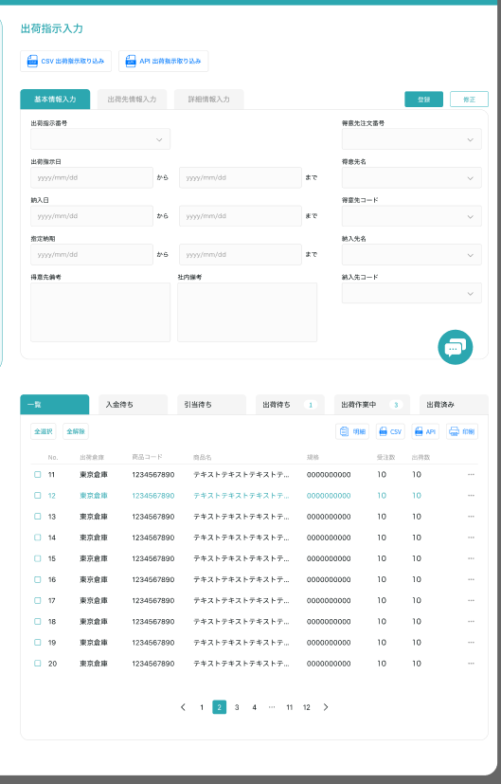

 |  |  |  |  |  | 登录或者修正，一个按钮

 |  |  |  |  |  |  | 具体项目参照
 |  |  |  |  |  |  | 【画面項目定義】

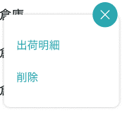

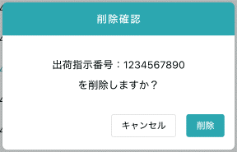

 |  | 弹窗

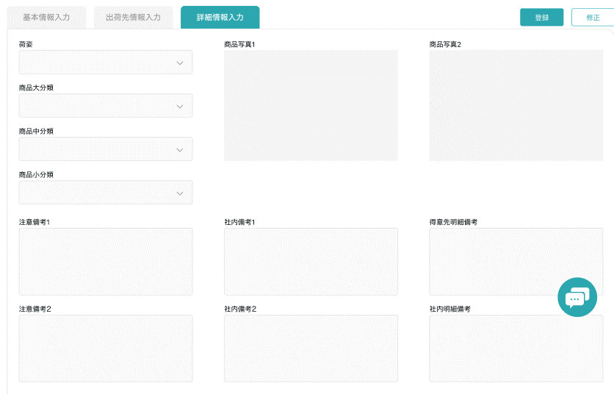
关闭

 |  |  |  |  |  |  |  |  | 具体项目参照
 |  |  |  |  |  |  |  |  | 【画面項目定義】

画面 (SP)
機能設計書 |  | システム名 |  |  | プロジェクト名 | 登録日付 | 更新日付
 |  | Biz-X POTTS
画面レイアウト |  | サブシステム名 |  |  | 機能名名 | 登録担当者 | 更新担当者
 |  | 出荷 |  |  | 出荷指示入力

 | 画面レイアウト

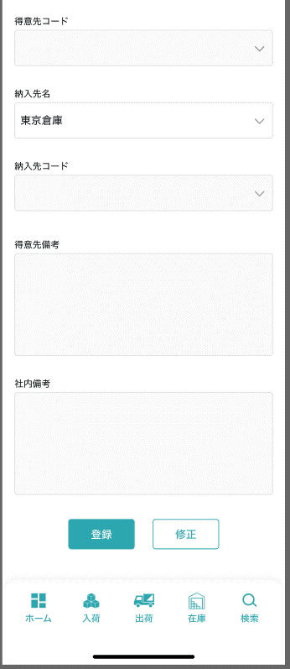
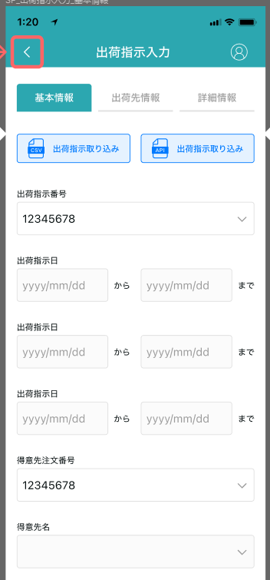
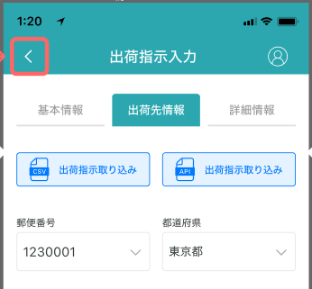

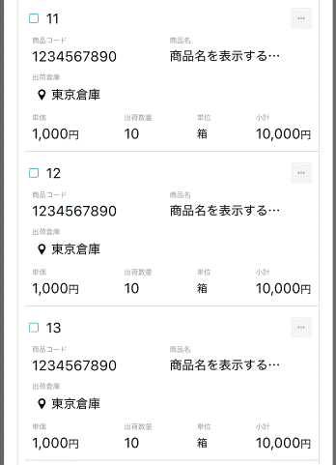
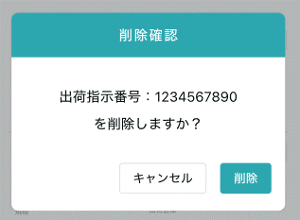

 |  |  |  | 具体项目参照
 |  |  |  | 【画面項目定義】

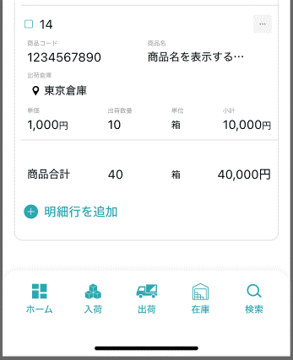

没有登录情报的时候，显示灰色
显示一个按钮

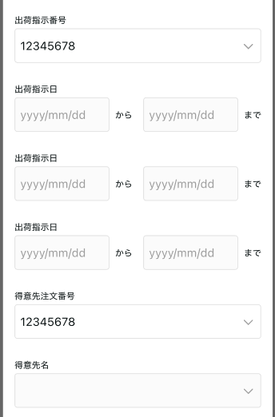
详细

 |  |  | 具体项目参照
 |  |  | 【画面項目定義】

显示一个按钮（登录，修正）

画面項目定義 (SP)
機能設計書 |  |  | システム名 |  |  |  | プロジェクト名 |  |  |  |  |  | 登録日付 |  |  | 更新日付
 |  |  | Biz-X POTTS
画面項目定義 |  |  | サブシステム名 |  |  |  | 機能名名 |  |  |  |  |  | 登録担当者 |  |  | 更新担当者
 |  |  | 出荷 |  |  |  | 出荷指示入力
PC端参照
No | 項目名 | ID | 種類 | 属性 | DB 桁数 | 画面 桁数 | IO | タブ | 必須 | 表示 | 配置 | IME | ref | chk | 書式 |  | 概要 | 登録時仕様 |  | 更新時仕様
 |  |  |  |  |  |  |  |  |  |  |  |  |  |  |  |  |  | 取得元 | 仕様 | 取得元 （照会/削除も同様） | 仕様

 | 基本情報
 | 出荷指示番号 |  |  |  |  |  |  |  |  | 〇 |  |  |  |  |  |  | 登録の場合、空に表示する。 修正の場合、DB値を表示する。 | dtb_ship(出荷指示) | 出荷指示番号
 | 出荷指示日 |  |  |  |  |  |  |  | 〇 |  |  |  |  |  |  |  |  | dtb_ship(出荷指示) | 出荷指示日
 | 納入日 |  |  |  |  |  |  |  | 〇 |  |  |  |  |  |  |  |  | dtb_ship(出荷指示) | 納入日
 | 得意先備考 |  |  |  |  |  |  |  |  |  |  |  |  |  |  |  |  | dtb_ship(出荷指示) | 社内備考１
 | 社内備考 |  |  |  |  |  |  |  |  |  |  |  |  |  |  |  |  | dtb_ship(出荷指示) | 社内備考２
 | 出荷先情報
 | 得意先注文番号 |  |  |  |  |  |  |  |  |  |  |  |  |  |  |  |  | dtb_ship(出荷指示) | オーダーNo
 | 得意先ID |  |  |  |  |  |  |  |  |  |  |  |  |  |  |  | 得意先マスタ中に、データを選択する | dtb_ship(出荷指示) | 得意先ID
 | 得意先名 |  |  |  |  |  |  |  | 〇 |  |  |  |  |  |  |  | 根据选中的得意先ID自动填入 可手动入力 | dtb_ship(出荷指示) | 得意先_名称
 | 得意先カナ名称 |  |  |  |  |  |  |  | 〇 |  |  |  |  |  |  |  | 根据选中的得意先ID自动填入 可手动入力 | dtb_ship(出荷指示) | 得意先_カナ名称
 | 得意先郵便番号 |  |  |  |  |  |  |  | 〇 |  |  |  |  |  |  |  | 根据选中的得意先ID自动填入 可手动入力 | dtb_ship(出荷指示) | 得意先_郵便番号
 | 得意先都道府県 |  |  |  |  |  |  |  | 〇 |  |  |  |  |  |  |  | 根据选中的得意先ID自动填入 可手动入力 | dtb_ship(出荷指示) | 得意先_住所１
 | 得意先市区町村 |  |  |  |  |  |  |  | 〇 |  |  |  |  |  |  |  | 根据选中的得意先ID自动填入 可手动入力 | dtb_ship(出荷指示) | 得意先_住所２
 | 得意先住所詳細 |  |  |  |  |  |  |  | 〇 |  |  |  |  |  |  |  | 根据选中的得意先ID自动填入 可手动入力 | dtb_ship(出荷指示) | 得意先_住所３
 | 得意先電話番号 |  |  |  |  |  |  |  | 〇 |  |  |  |  |  |  |  | 根据选中的得意先ID自动填入 可手动入力 | dtb_ship(出荷指示) | 得意先_電話番号
 | 得意先FAX番号 |  |  |  |  |  |  |  |  |  |  |  |  |  |  |  | 根据选中的得意先ID自动填入 可手动入力 | dtb_ship(出荷指示) | 得意先_FAX番号
 | 納入先ID |  |  |  |  |  |  |  |  |  |  |  |  |  |  |  | 納入先マスタ中に、データを選択する | dtb_ship(出荷指示) | 納入先ID
 | 納入先名 |  |  |  |  |  |  |  | 〇 |  |  |  |  |  |  |  | 根据选中的納入先ID自动填入 可手动入力 | dtb_ship(出荷指示) | 納入先_名称
 | 納入先カナ名称 |  |  |  |  |  |  |  | 〇 |  |  |  |  |  |  |  | 根据选中的納入先ID自动填入 可手动入力 | dtb_ship(出荷指示) | 納入先_カナ名称
 | 納入先郵便番号 |  |  |  |  |  |  |  | 〇 |  |  |  |  |  |  |  | 根据选中的納入先ID自动填入 可手动入力 | dtb_ship(出荷指示) | 納入先_郵便番号
 | 納入先都道府県 |  |  |  |  |  |  |  | 〇 |  |  |  |  |  |  |  | 根据选中的納入先ID自动填入 可手动入力 | dtb_ship(出荷指示) | 納入先_住所１
 | 納入先市区町村 |  |  |  |  |  |  |  | 〇 |  |  |  |  |  |  |  | 根据选中的納入先ID自动填入 可手动入力 | dtb_ship(出荷指示) | 納入先_住所２
 | 納入先住所詳細 |  |  |  |  |  |  |  | 〇 |  |  |  |  |  |  |  | 根据选中的納入先ID自动填入 可手动入力 | dtb_ship(出荷指示) | 納入先_住所３
 | 納入先電話番号 |  |  |  |  |  |  |  | 〇 |  |  |  |  |  |  |  | 根据选中的納入先ID自动填入 可手动入力 | dtb_ship(出荷指示) | 納入先_電話番号
 | 納入先_FAX番号 |  |  |  |  |  |  |  |  |  |  |  |  |  |  |  | 根据选中的納入先ID自动填入 可手动入力 | dtb_ship(出荷指示) | 納入先_FAX番号
 | 納入先担当者 |  |  |  |  |  |  |  | 〇 |  |  |  |  |  |  |  | 根据选中的納入先ID自动填入 可手动入力 | dtb_ship(出荷指示) | 納入先_担当者
 | 明細一覧
 | ID
 | 出荷倉庫 |  |  |  |  |  |  |  |  |  |  |  |  |  |  |  |  | dtb_ship_detail(出荷指示明細) | 出荷倉庫
 | 商品コード |  |  |  |  |  |  |  |  |  |  |  |  |  |  |  |  | dtb_ship_detail(出荷指示明細) | 商品ID
 | 商品名 |  |  |  |  |  |  |  |  |  |  |  |  |  |  |  |  | mtb_product(商品マスタ) | 商品_名称
 | 単価 |  |  |  |  |  |  |  |  |  |  |  |  |  |  |  |  | dtb_ship_detail(出荷指示明細) | 単価
 | 出荷数量 |  |  |  |  |  |  |  |  |  |  |  |  |  |  |  |  | dtb_ship_detail(出荷指示明細) | 出荷指示数
 | 規格 |  |  |  |  |  |  |  |  |  |  |  |  |  |  |  |  | mtb_product(商品マスタ) | 商品_規格
 | 出荷明細
 | 出荷倉庫 |  |  |  |  |  |  |  | 〇 |  |  |  |  |  |  |  |  | dtb_ship_detail(出荷指示明細) | 出荷倉庫
 | 商品コード |  |  |  |  |  |  |  | 〇 |  |  |  |  |  |  |  |  | dtb_ship_detail(出荷指示明細) | 商品ID
 | 商品名 |  |  |  |  |  |  |  |  | 〇 |  |  |  |  |  |  |  | mtb_product(商品マスタ) | 商品_名称
 | 単価 |  |  |  |  |  |  |  | 〇 |  |  |  |  |  |  |  |  | dtb_ship_detail(出荷指示明細) | 単価
 | 出荷指示数 |  |  |  |  |  |  |  | 〇 |  |  |  |  |  |  |  |  | dtb_ship_detail(出荷指示明細) | 出荷指示数
 | 規格 |  |  |  |  |  |  |  |  | 〇 |  |  |  |  |  |  |  | mtb_product(商品マスタ) | 商品_規格
 | 得意先明細備考 |  |  |  |  |  |  |  | 〇 |  |  |  |  |  |  |  |  | dtb_ship_detail(出荷指示明細) | 社内備考１
 | 社内明細備考 |  |  |  |  |  |  |  | 〇 |  |  |  |  |  |  |  |  | dtb_ship_detail(出荷指示明細) | 社内備考２
 | 商品_写真１ |  |  |  |  |  |  |  |  | 〇 |  |  |  |  |  |  |  | mtb_product(商品マスタ) | 商品_写真１
 | 商品_写真2 |  |  |  |  |  |  |  |  | 〇 |  |  |  |  |  |  |  | mtb_product(商品マスタ) | 商品_写真2
 | 商品_社内備考１ |  |  |  |  |  |  |  |  | 〇 |  |  |  |  |  |  |  | mtb_product(商品マスタ) | 商品_社内備考１
 | 商品_社内備考2 |  |  |  |  |  |  |  |  | 〇 |  |  |  |  |  |  |  | mtb_product(商品マスタ) | 商品_社内備考2
 | 商品_注意備考１ |  |  |  |  |  |  |  |  | 〇 |  |  |  |  |  |  |  | mtb_product(商品マスタ) | 商品_注意備考１
 | 商品_注意備考2 |  |  |  |  |  |  |  |  | 〇 |  |  |  |  |  |  |  | mtb_product(商品マスタ) | 商品_注意備考2

イベント仕様 (SP)
機能設計書 |  |  | システム名 |  | プロジェクト名 | 登録日付 |  | 更新日付
 |  |  | Biz-X POTTS
イベント仕様 |  |  | サブシステム名 |  | 機能名名 | 登録担当者 |  | 更新担当者
 |  |  | 出荷 |  | 出荷指示入力
PC端参照
No | 対象 | イベント |  | 処理内容 |  |  | 備考
1 |  | 初期化 |  | 1从menu迁移过来的时候 页面数据为空 2从出荷指示照会迁移过来 根据迁移过来的参数【出荷指示ID】检索对应数据显示在画面上 |  |  | 关联表：dtb_ship(出荷指示) dtb_ship_detail(出荷指示明細)
2 |  | CSV导入 |  | 根据csv导入出荷指示数据。数据不整合时更新【取込エラーフラグ】字段 |  |  | 关联表：dtb_ship(出荷指示) dtb_ship_detail(出荷指示明細)
3 |  | 登录/修正 |  | 登录场合 基本情报中，出荷指示番号显示为空 基本情报和出荷先情报输入之后。点击登录 通过【採番マスタ】表取得新 【出荷指示番号】更新到DB中 更新【出荷状態】为【1:引当待ち】 同时更新【採番マスタ】 得意先和纳品先是从master表中选出 修正场合 基本情报中，显示出荷指示番号 基本情报和出荷先情报修改之后。点击修正 更新表出荷指示 |  |  | 关联表：mtb_number(採番マスタ) dtb_ship(出荷指示) mtb_customer(得意先マスタ) mtb_customer_address(納入先マスタ)
4 |  | 全选择/全解除 |  | 点击按钮可以全选择/全解除当前页表中所有数据
5 |  | 明细行追加 |  | 点击按钮跳转出荷明细登录弹窗
6 |  | 出荷明细 |  | 点击按钮可以进入出荷明细弹窗
7 |  | 删除 |  | 点击按钮删除当前行数据。 引当之后的数据删除不可 dtb_ship_detail(出荷指示明細)中【引当済】=1:引当済的场合。删除不可 |  |  | 关联表：dtb_ship_detail(出荷指示明細)
8 |  | 出荷明细弹窗初期化 |  | 通过传入的出荷指示明细主键检索表示数据。 当传入数据为空的时候（登录）： 项目可输入，右上角显示【登录】【关闭】 当传入数据不为空的时候（修正）： dtb_ship_detail(出荷指示明細)中【引当済】=1:引当済的场合。修正不可 右上角只显示【关闭】 dtb_ship_detail(出荷指示明細)中【引当済】=1:引当済以外的场合。可以修正 右上角显示【修正】【关闭】
9 |  | 出荷明细弹窗登录/修正 |  | 登录场合 出荷指示明細行No：出荷指示番号+当前DB最大行番号+1 修正场合 改修数据更新DB |  |  | 关联表：dtb_ship_detail(出荷指示明細)

